自檢表
圖片 | 圖片說明 | 合格/不合格 | 備註

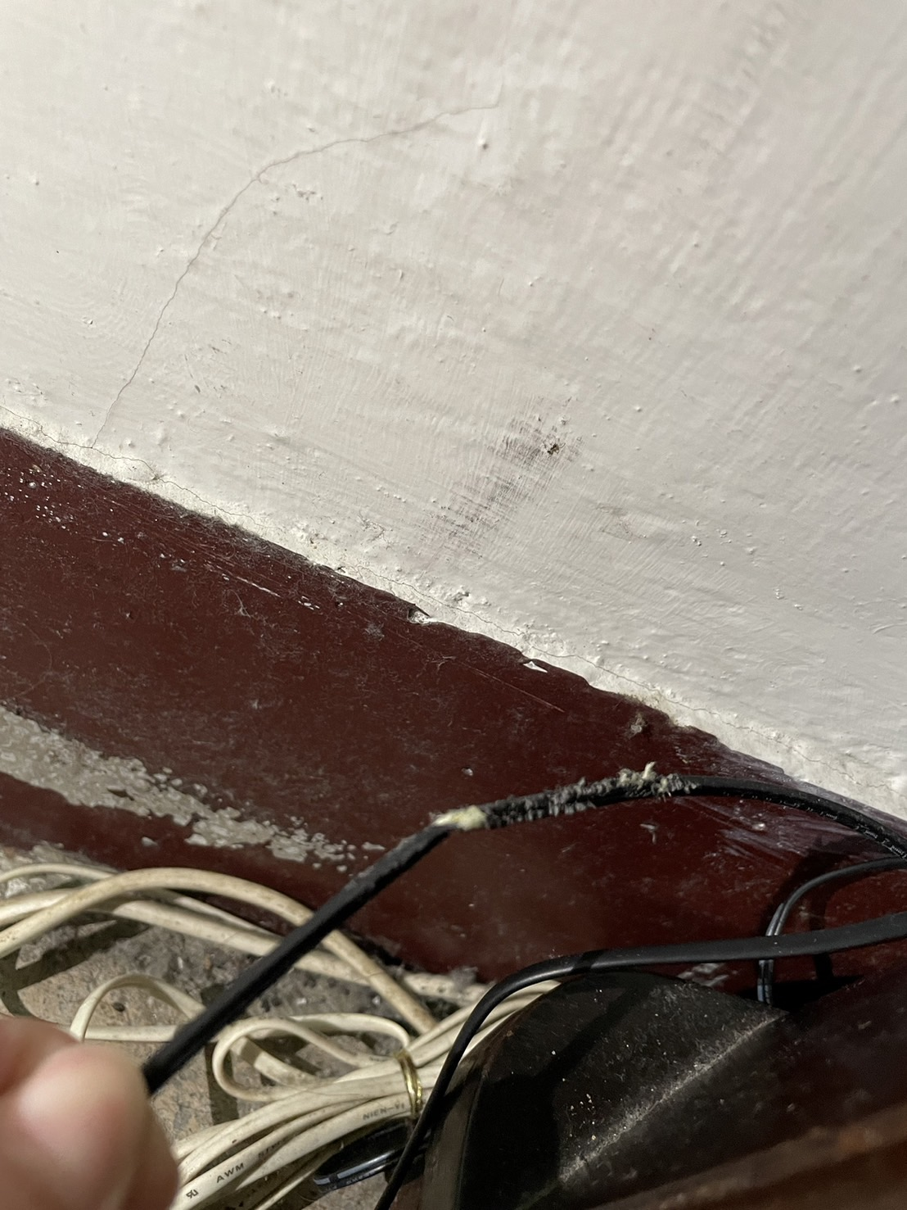
 | 11/04數據機 | 不合格 | 老鼠咬的

